Sheet1
1. ビルドして起動します
アプリケーションのメインウィンドウとExcelが起動します
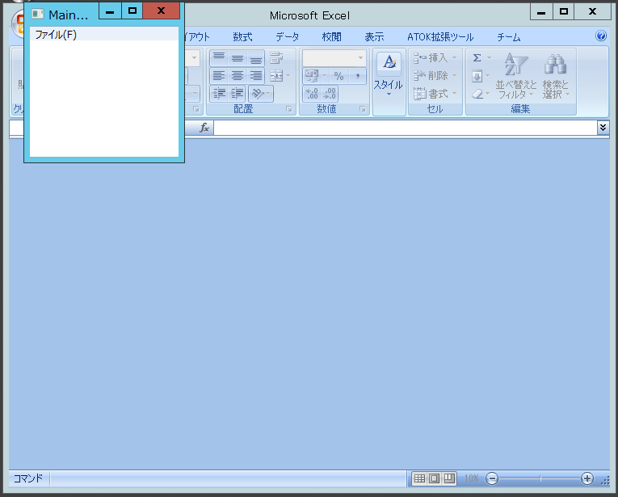

2. [ファイル]-[開く]を選択してExcelファイルを選択します
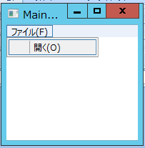

3. Excelにて、キャプチャを貼り付けたいセルにカーソルを移動させます
4. 任意の画面をキャプチャします
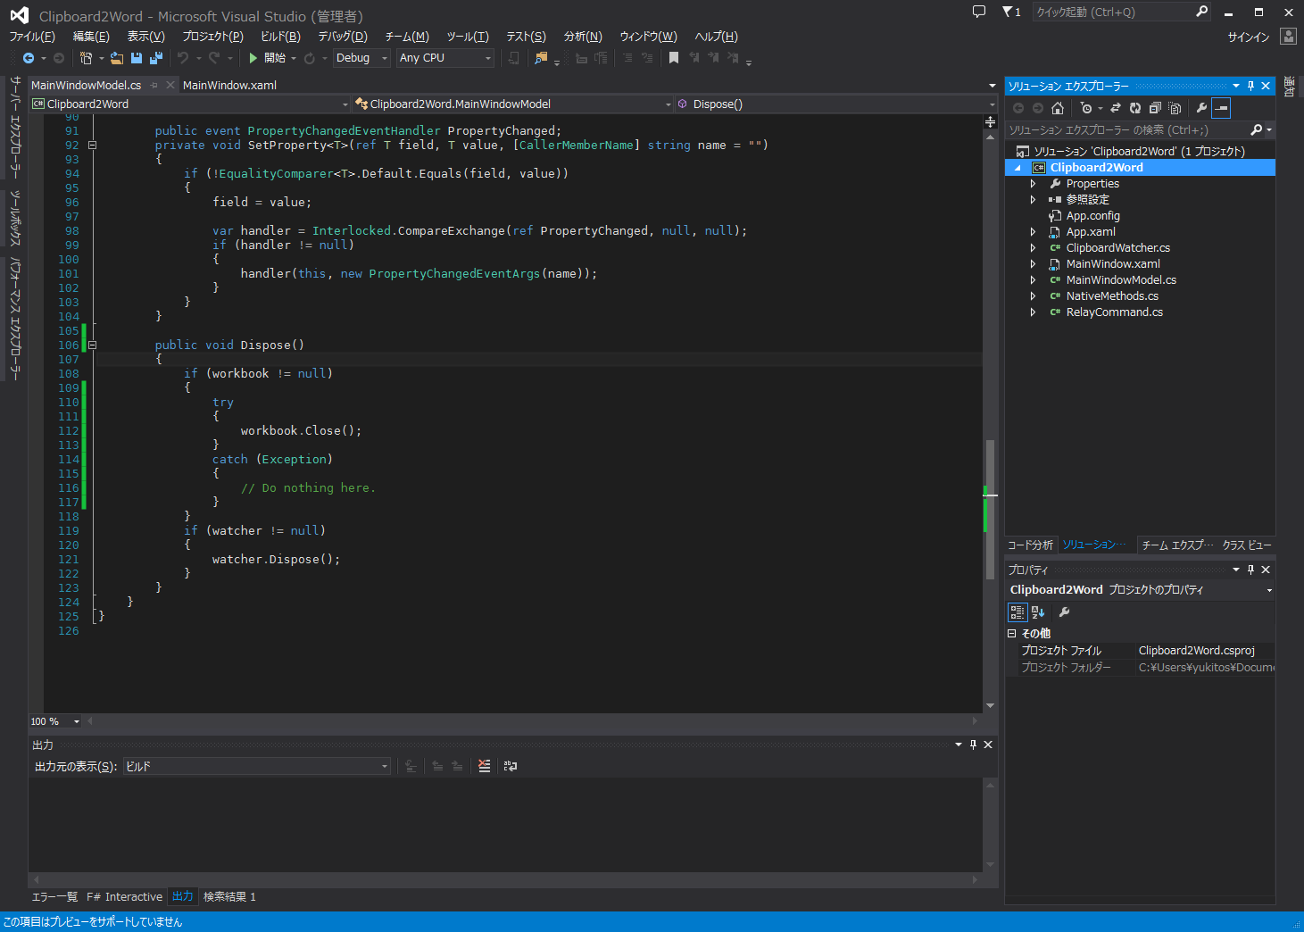

5. アプリケーションウィンドウを閉じます。
Excelも同時に終了します。
注：Excelファイルはあらかじめ保存しておいてください。

